로그첨부
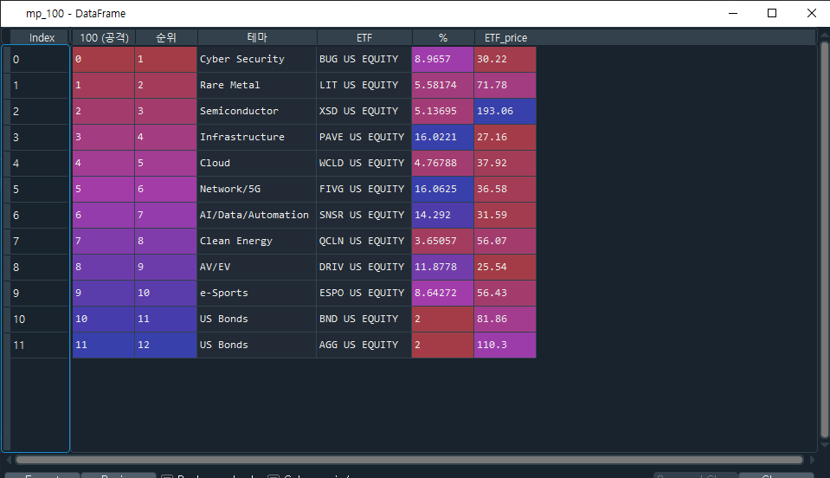

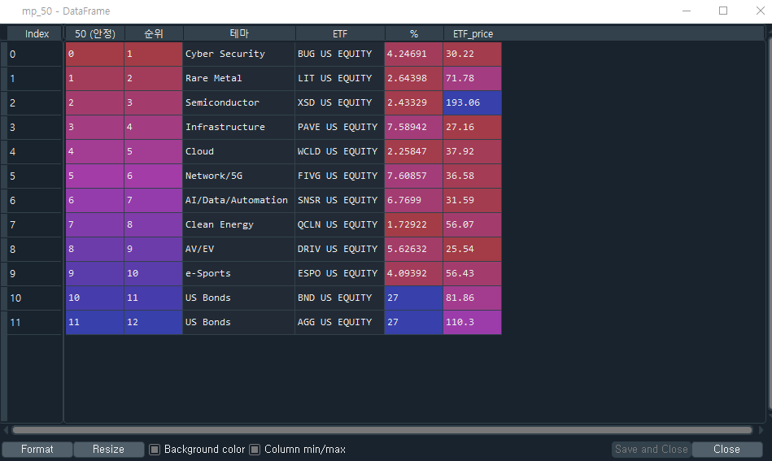
1.리밸런싱 발생사실 증명가능한 로그 첨부
(프로그램 로그 및 관련 화면 등 자유양식으로 첨부, 추후 현장실사시 확인)

(1) 화면 캡쳐

